Instruktion HEU
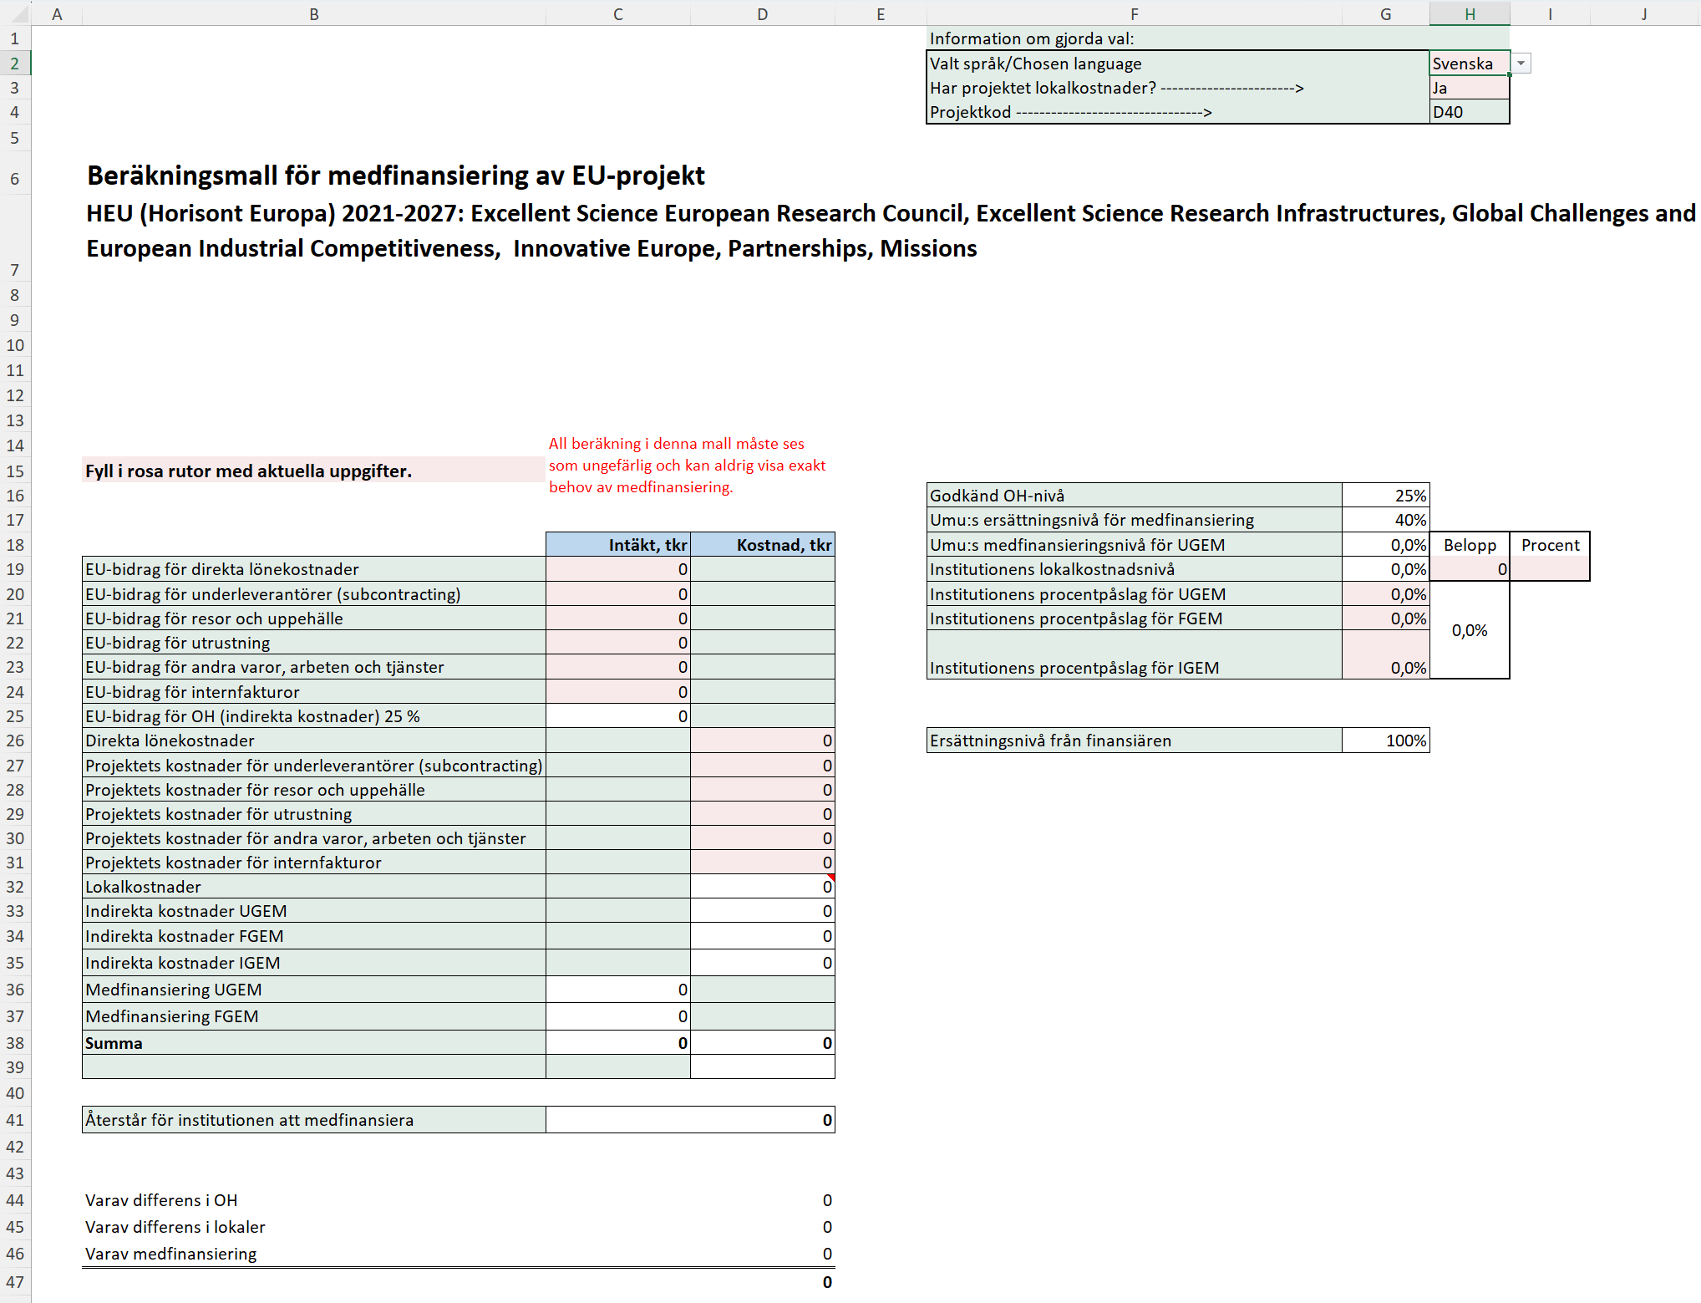
Uppdaterad 2026-05-12
Instruktion för medfinansieringmallen
I dokumentet Regler och rutiner för medfinansiering av gemensamma kostnader (FS 1.3.2-602-22) regleras när medfinansiering av universitetsgemensamma kostnader kan ske. Projekt som är del- eller fullfinansierade av EU omfattas av medfinansiering. Utöver EU:s ramprogram Horisont Europa finns det ett stort antal program för forskningsfinansiering, till exempel EU4Health, Digital Europe Programme och Internal Security Fund. Det finns även medel från Europeiska regionala utvecklingsfonden som delas ut via de olika Interreg-fonderna Interreg Aurora, Interreg Europe, Interreg Baltic Sea Region, Interreg Northern Periphery and Arctic samt Regionalfonden Övre Norrland som delfinansierar forskningsprojekt. De gemensamma kostnader som EU godkänner varierar mellan projektformerna och betalas ut som fasta procentsatser som inte följer de verkliga gemensamma kostnaderna på universitetet. Nivån på gemensamma kostnader som EU godkänner räcker därmed inte alltid till för att täcka de verkliga totala gemensamma kostnaderna på institutions-/enhetsnivå. Bidrag från EU för de indirekta kostnaderna ska täcka både gemensamma kostnader och lokaler. Modellen för delvis medfinansiering bygger på att fakultetsnivån finansierar fakultetsgemensamma och universitetsgemensamma kostnader samt institutionen de institutionsgemensamma kostnaderna, d.v.s. av de gemensamma kostnader som inte täcks av EU. Modellen bygger också på att samfinansierande part bidrar till både proportionell andel av direkta löne- och driftskostnader, samt till proportionell andel av gemensamma kostnader på samtliga nivåer.
https://www.umu.se/regelverk/styrning-planering-och-uppfoljning/regler-och-rutiner-for-medfinansiering-av-gemensamma-kostnader/

Inledning
Denna mall är tänkt att vara till hjälp vid beräkning av medfinansieringsbehov i EU-projekt. Mallen kan hantera flera olika typer av projekt.
Det finns fyra flikar: Beräkningsmall HEU, Beräkningsmall Interreg, Beräkningsmall MSCA och Beräkningsmall övr. EU-program.
Observera att beräkningen i denna medfinansieringsmall alltid får anses som ungefärlig.
UMU:s ersättningsnivå för medfinansiering av gemensamma kostnader framgår i mallarna. Du kan läsa mer om detta ovan med hänvisning till dokumentet "Regler och rutiner för medfinansiering av gemensamma kostnader".

Fliken Beräkningsmall HEU
Välj först vilket språk du vill ha i mallen i cell H2.
Därefter väljer du om projektet har lokalkostnader eller inte i cellen H3. Detta är viktigt för att få en korrekt beräkning av medfinansieringen. Ingen lokalkostnad får projektkod D05 och med lokalkostnad blir koden D40.
Fyll därefter i de indirekta kostnader (IGEM, FGEM, UGEM) din institution har i cellerna G20-G23.De indirekta kostnaderna ska läggas in som procentsatser.
Lokalkostnader kan du fylla i som en summa eller en procentsats i H19 alternativt I19. Därefter lägger du in de direkta kostnader som uppkommer vid Umeå universitet i de rosa fälten D26-D31.
Sedan lägger du in de kostnader som du söker hos finansiären i cellerna C19-C24. När detta är gjort kan du se om projektet behöver ytterligare resurser för att täcka en eventuell medfinansiering i cell D41.

Instruktion Interreg
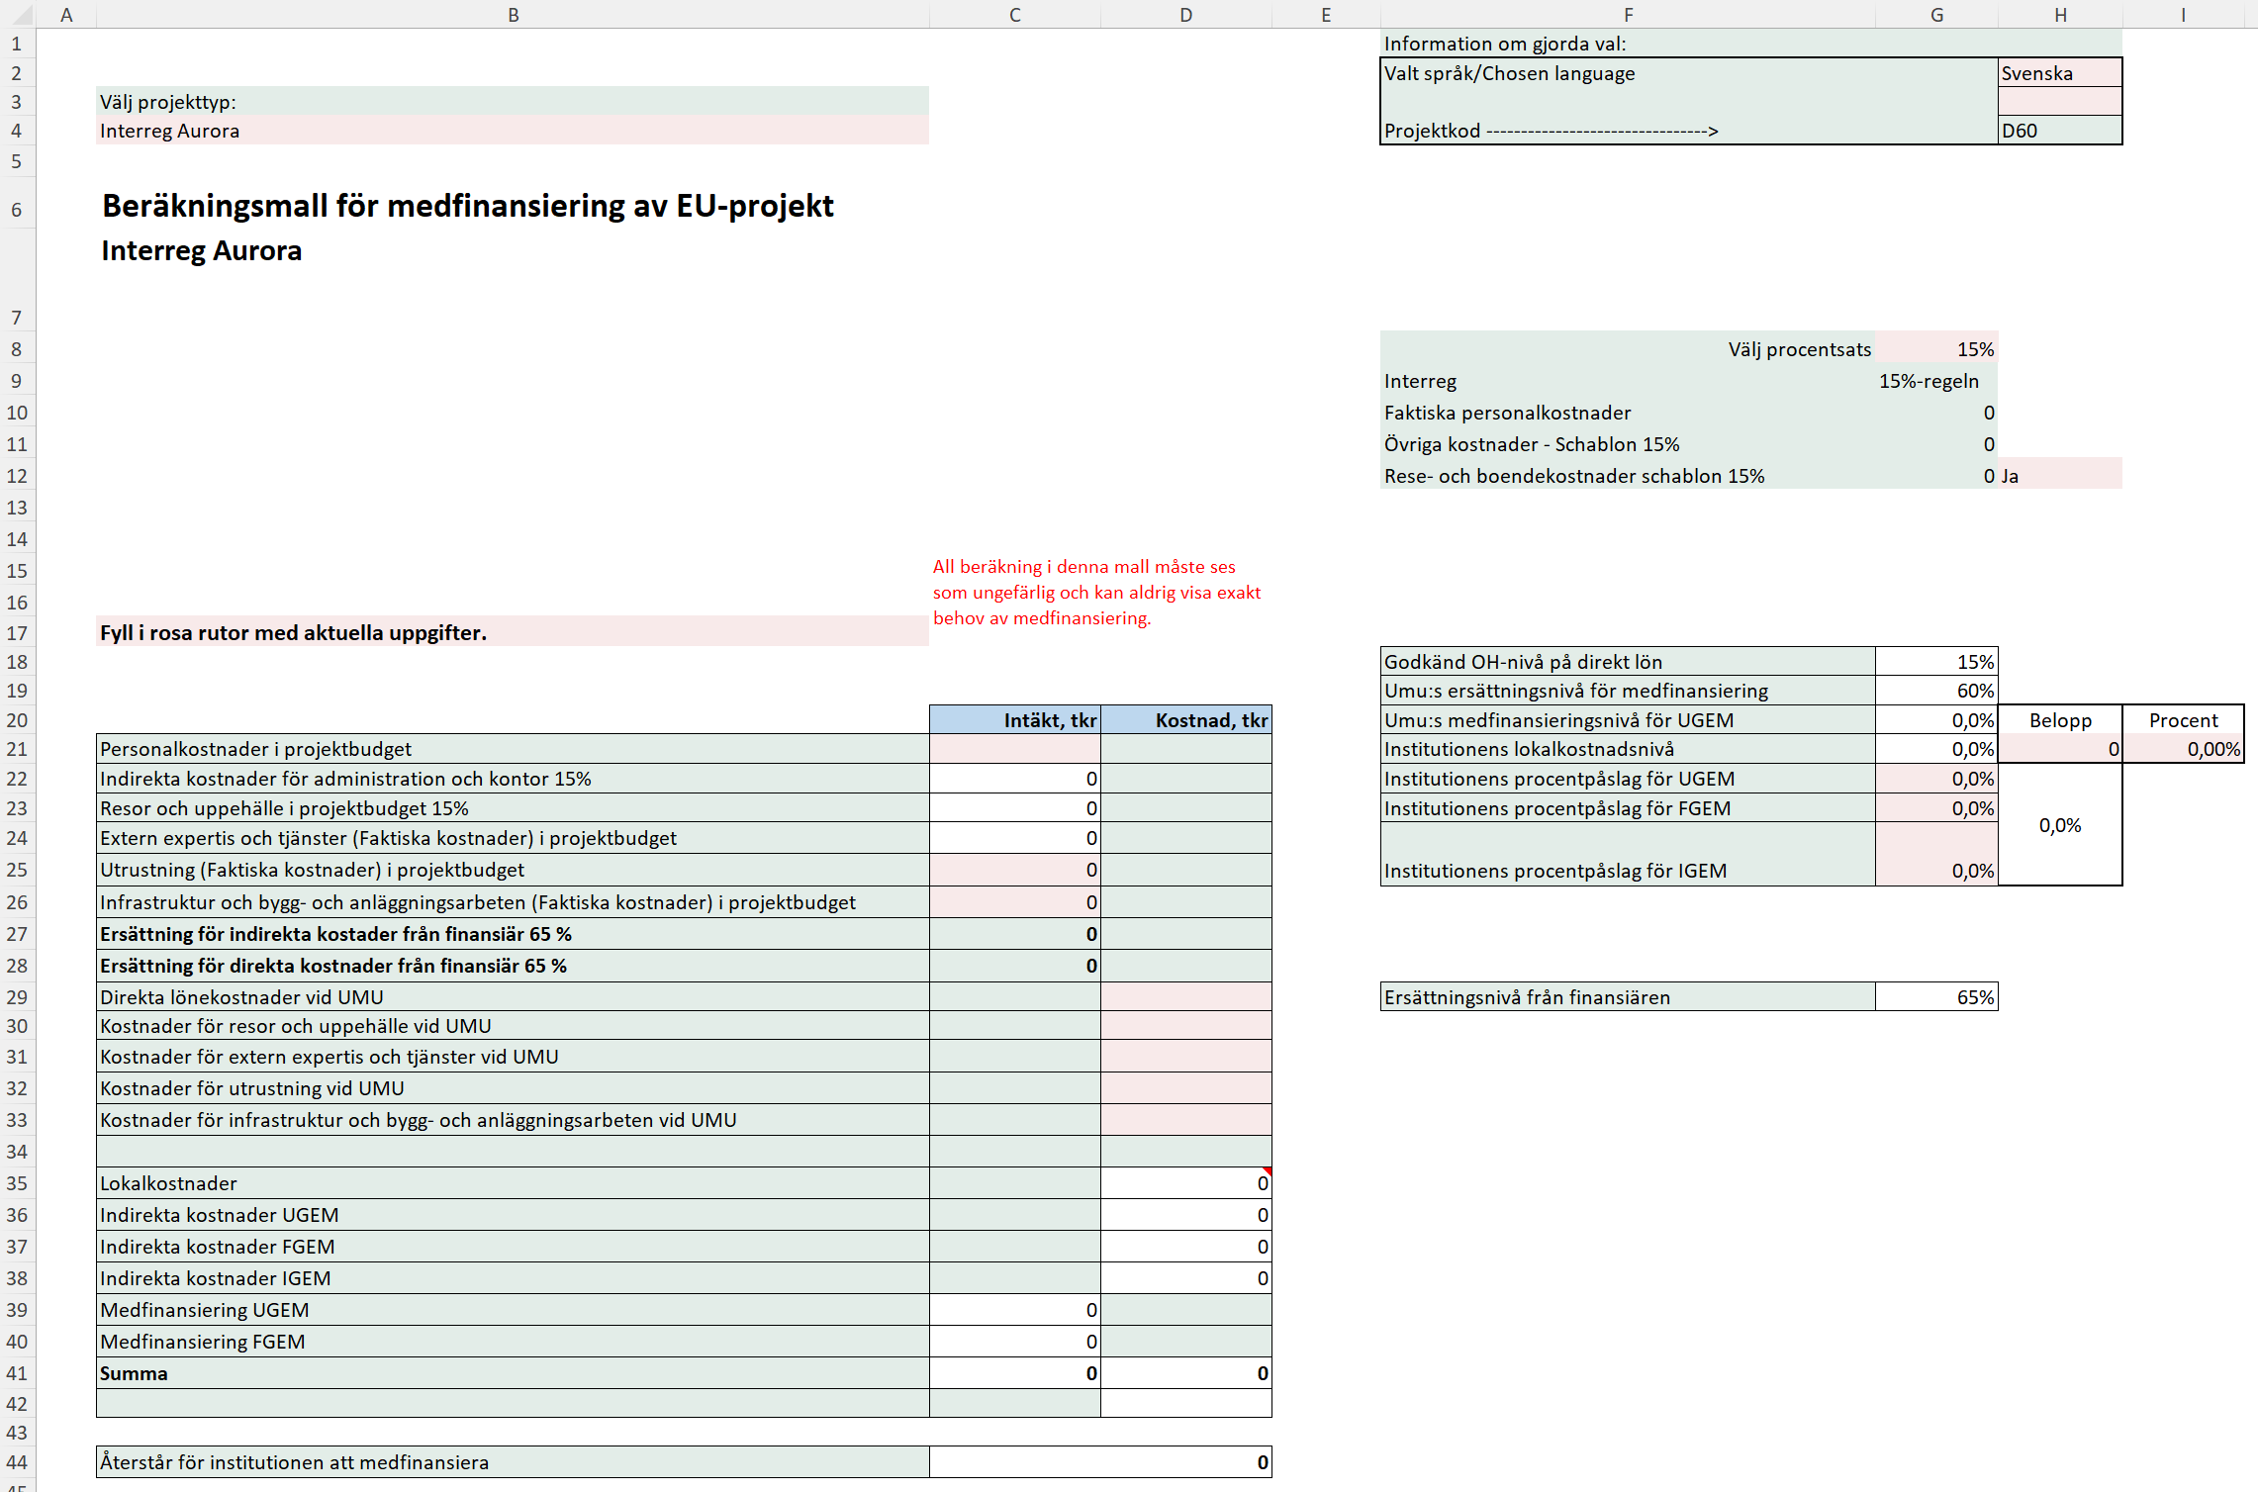
Uppdaterad 2026-05-12
Instruktion för medfinansieringmallen
I dokumentet Regler och rutiner för medfinansiering av gemensamma kostnader (FS 1.3.2-602-22) regleras när medfinansiering av universitetsgemensamma kostnader kan ske. Projekt som är del- eller fullfinansierade av EU omfattas av medfinansiering. Utöver EU:s ramprogram Horisont Europa finns det ett stort antal program för forskningsfinansiering, till exempel EU4Health, Digital Europe Programme och Internal Security Fund. Det finns även medel från Europeiska regionala utvecklingsfonden som delas ut via de olika Interreg-fonderna Interreg Aurora, Interreg Europe, Interreg Baltic Sea Region, Interreg Northern Periphery and Arctic samt Regionalfonden Övre Norrland som delfinansierar forskningsprojekt. De gemensamma kostnader som EU godkänner varierar mellan projektformerna och betalas ut som fasta procentsatser som inte följer de verkliga gemensamma kostnaderna på universitetet. Nivån på gemensamma kostnader som EU godkänner räcker därmed inte alltid till för att täcka de verkliga totala gemensamma kostnaderna på institutions-/enhetsnivå. Bidrag från EU för de indirekta kostnaderna ska täcka både gemensamma kostnader och lokaler. Modellen för delvis medfinansiering bygger på att fakultetsnivån finansierar fakultetsgemensamma och universitetsgemensamma kostnader samt institutionen de institutionsgemensamma kostnaderna, d.v.s. av de gemensamma kostnader som inte täcks av EU. Modellen bygger också på att samfinansierande part bidrar till både proportionell andel av direkta löne- och driftskostnader, samt till proportionell andel av gemensamma kostnader på samtliga nivåer.
https://www.umu.se/regelverk/styrning-planering-och-uppfoljning/regler-och-rutiner-for-medfinansiering-av-gemensamma-kostnader/

Inledning
Denna mall är tänkt att vara till hjälp vid beräkning av medfinansiering av projekt. Mallen kan hantera flera olika typer av projekt.
Det finns fyra flikar: Beräkningsmall HEU, Beräkningsmall Interreg, Beräkningsmall MSCA och Beräkningsmall övr. EU-program.
Observera att beräkningen i denna medfinansieringsmall alltid får anses som ungefärlig.
UMU:s ersättningsnivå för medfinansiering av gemensamma kostnader framgår i mallarna och du kan läsa mer om detta i dokumentet ovan "regler och rutiner för medfinansiering av gemensamma kostnader"
Fliken Beräkningsmall Interreg
Välj först vilket språk du vill ha i mallen i cell H2.
Därefter väljer du vilken projekttyp du vill göra beräkning på i cell B4.
Välj vilken %-regel som beräkningen ska ske utifrån i cell G8. För Interreg Aurora kan du välja 15% eller 40%. För övriga projekttyper är det huvudsakligen 15%-regeln som gäller.
Fyll därefter i de indirekta kostnader (IGEM, FGEM, UGEM) din institution har i cellerna G20-G25. De indirekta kostnaderna ska läggas in som procentsatser.
Lokalkostnader kan du fylla i som en summa eller en procentsats i H21 alternativt I21.
Därefter lägger du in de direkta kostnader som uppkommer vid Umeå universitet i de rosa fälten D29-D33.
Sedan lägger du in de kostnader som du söker hos finansiären i cellerna C21, C24-C26. När detta är gjort kan du se om projektet behöver ytterligare resurser för att täcka en eventuell medfinansiering i cell D44.
Finansiärens ersättning framgår av värdet i cellen G29.

Instruktion MSCA
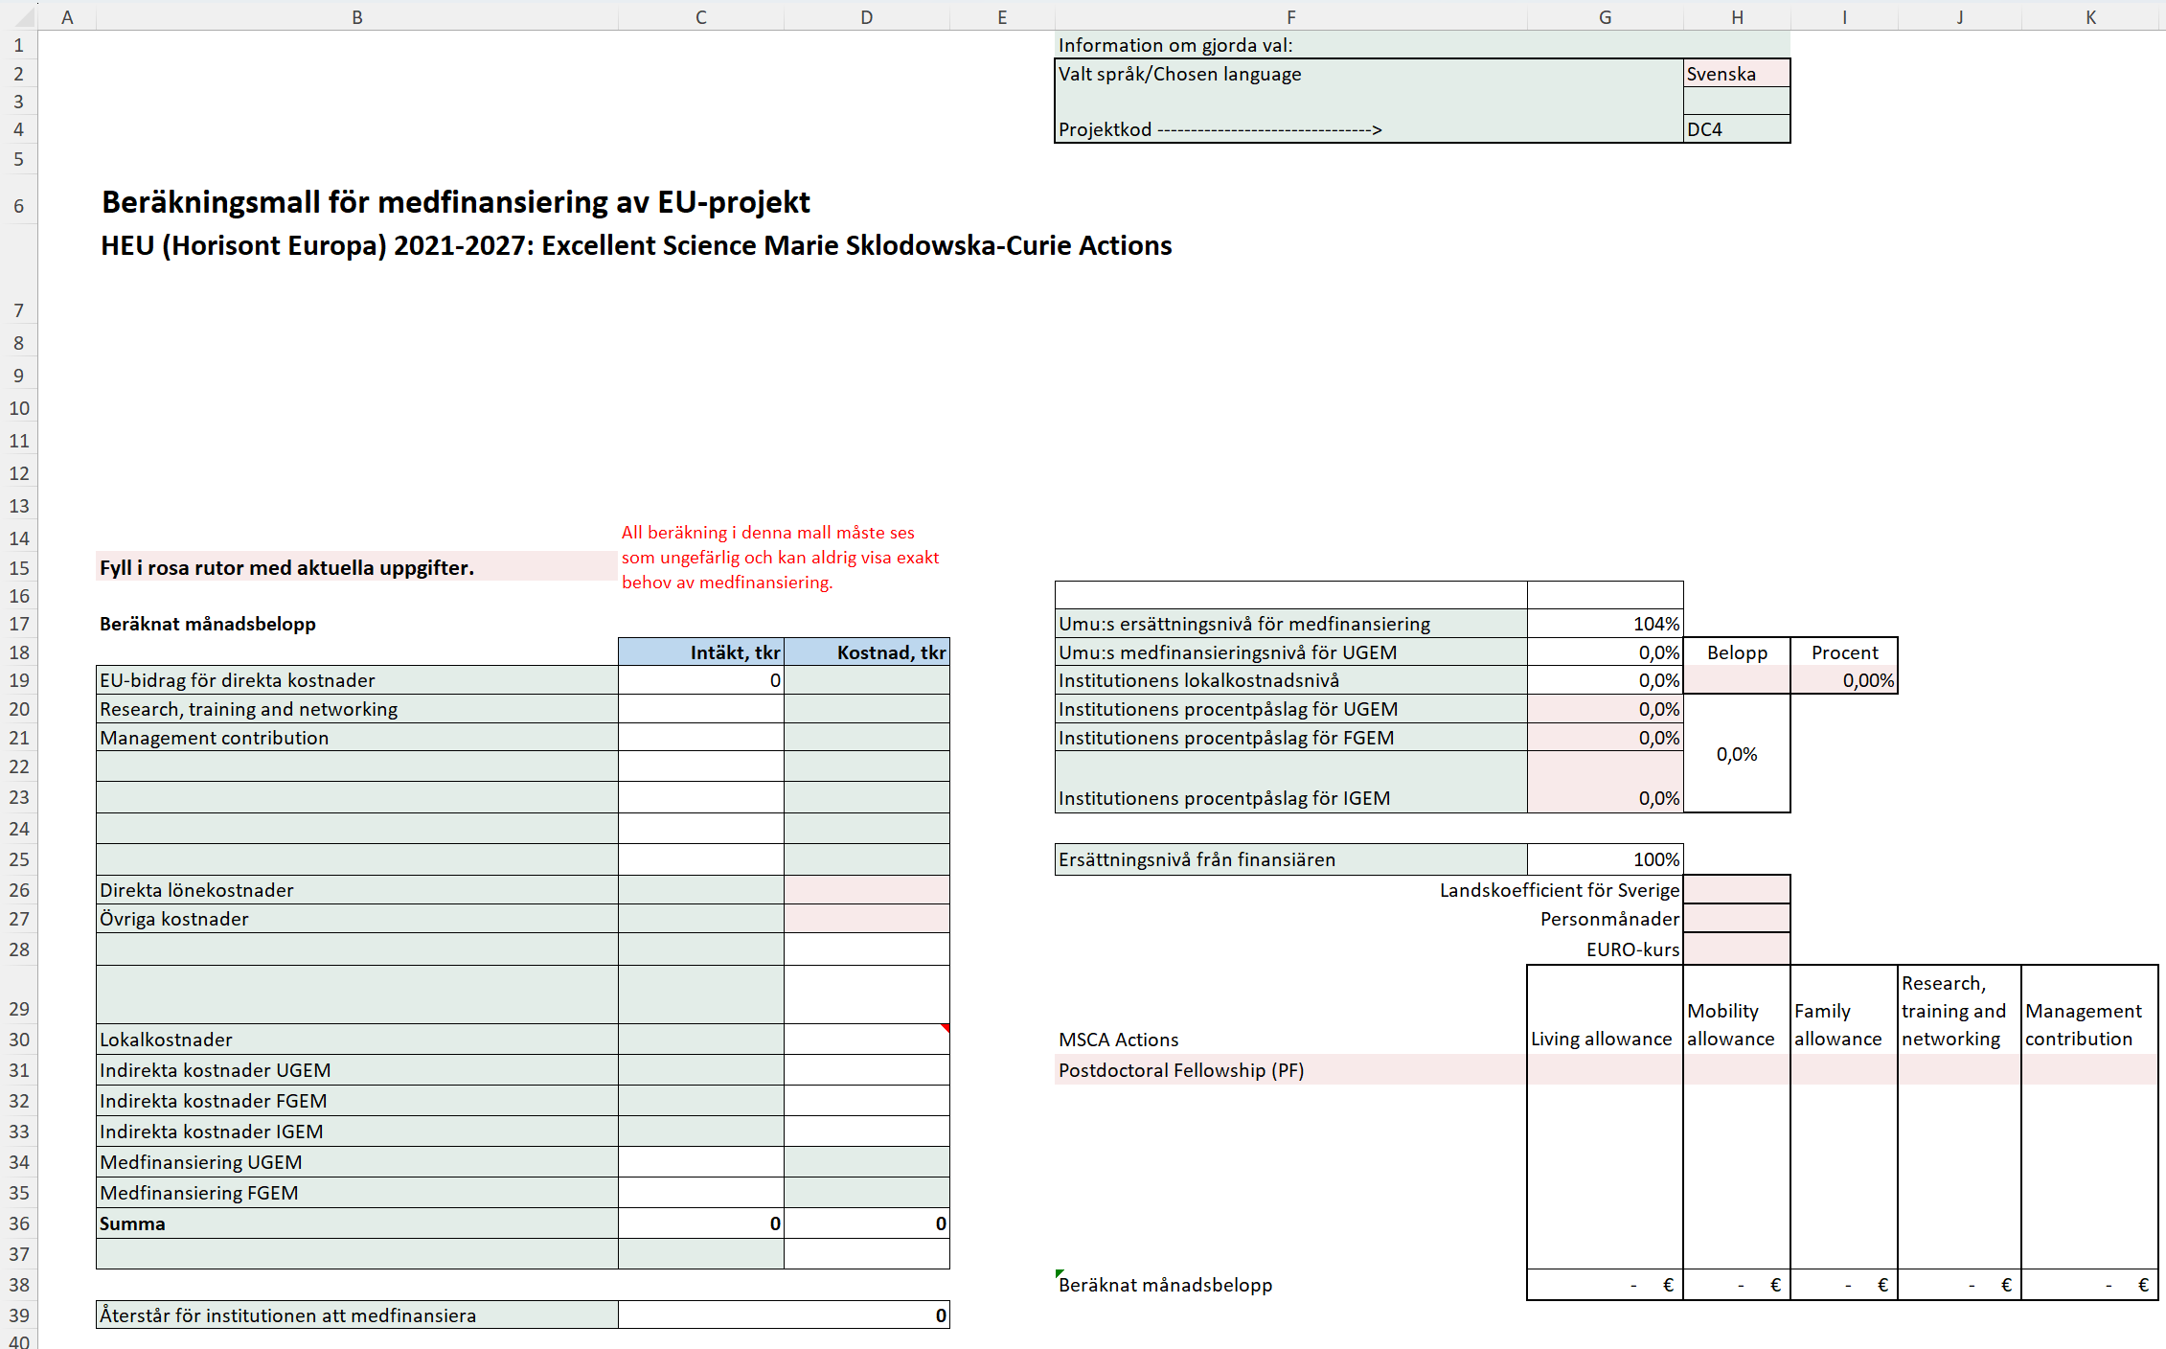
Uppdaterad 2026-05-12
Instruktion för medfinansieringmallen
I dokumentet Regler och rutiner för medfinansiering av gemensamma kostnader (FS 1.3.2-602-22) regleras när medfinansiering av universitetsgemensamma kostnader kan ske. Projekt som är del- eller fullfinansierade av EU omfattas av medfinansiering. Utöver EU:s ramprogram Horisont Europa finns det ett stort antal program för forskningsfinansiering, till exempel EU4Health, Digital Europe Programme och Internal Security Fund. Det finns även medel från Europeiska regionala utvecklingsfonden som delas ut via de olika Interreg-fonderna Interreg Aurora, Interreg Europe, Interreg Baltic Sea Region, Interreg Northern Periphery and Arctic samt Regionalfonden Övre Norrland som delfinansierar forskningsprojekt. De gemensamma kostnader som EU godkänner varierar mellan projektformerna och betalas ut som fasta procentsatser som inte följer de verkliga gemensamma kostnaderna på universitetet. Nivån på gemensamma kostnader som EU godkänner räcker därmed inte alltid till för att täcka de verkliga totala gemensamma kostnaderna på institutions-/enhetsnivå. Bidrag från EU för de indirekta kostnaderna ska täcka både gemensamma kostnader och lokaler. Modellen för delvis medfinansiering bygger på att fakultetsnivån finansierar fakultetsgemensamma och universitetsgemensamma kostnader samt institutionen de institutionsgemensamma kostnaderna, d.v.s. av de gemensamma kostnader som inte täcks av EU. Modellen bygger också på att samfinansierande part bidrar till både proportionell andel av direkta löne- och driftskostnader, samt till proportionell andel av gemensamma kostnader på samtliga nivåer.
https://www.umu.se/regelverk/styrning-planering-och-uppfoljning/regler-och-rutiner-for-medfinansiering-av-gemensamma-kostnader/

Inledning
Denna mall är tänkt att vara till hjälp vid beräkning av medfinansiering av projekt. Mallen kan hantera flera olika typer av projekt.
Det finns fyra flikar: Beräkningsmall HEU, Beräkningsmall Interreg, Beräkningsmall MSCA och Beräkningsmall övr. EU-program.
Observera att beräkningen i denna medfinansieringsmall alltid får anses som ungefärlig.
UMU:s ersättningsnivå för medfinansiering av gemensamma kostnader framgår i mallarna och du kan läsa mer om detta i dokumentet ovan "regler och rutiner för medfinansiering av gemensamma kostnader"

Fliken Beräkningsmall MSCA
Fyll i de indirekta kostnader (IGEM, FGEM, UGEM) din institution har i cellerna G20-G23.De indirekta kostnaderna ska läggas in som procentsatser.
Lokalkostnader kan du fylla i som en summa eller en procentsats i H19 alternativt I19.
Belopp i de rosa fälten ska fyllas med korrekta uppgifter som du kan hitta via länkarna nedan.
MSCA Handledning_UMU.pdf | Home - Marie Sklodowska-Curie Actions
Fyll i landskoefficienten för Sverige i cell H27, antal personmånader i cell H28 och växelkursen för euro i cell H29. Du väljer också i cell F31 om det är Doctoral Networks eller Postdoctoral Fellowship du vill beräkna.
Fyll i uppskattade lönekostnader samt övriga kostnader i cellerna D26 och D27
När du lagt in samtliga uppgifter kan du se om projektet behöver ytterligare resurser för att täcka en eventuell medfinansiering i cell D39.

Instruktion övr. EU-program
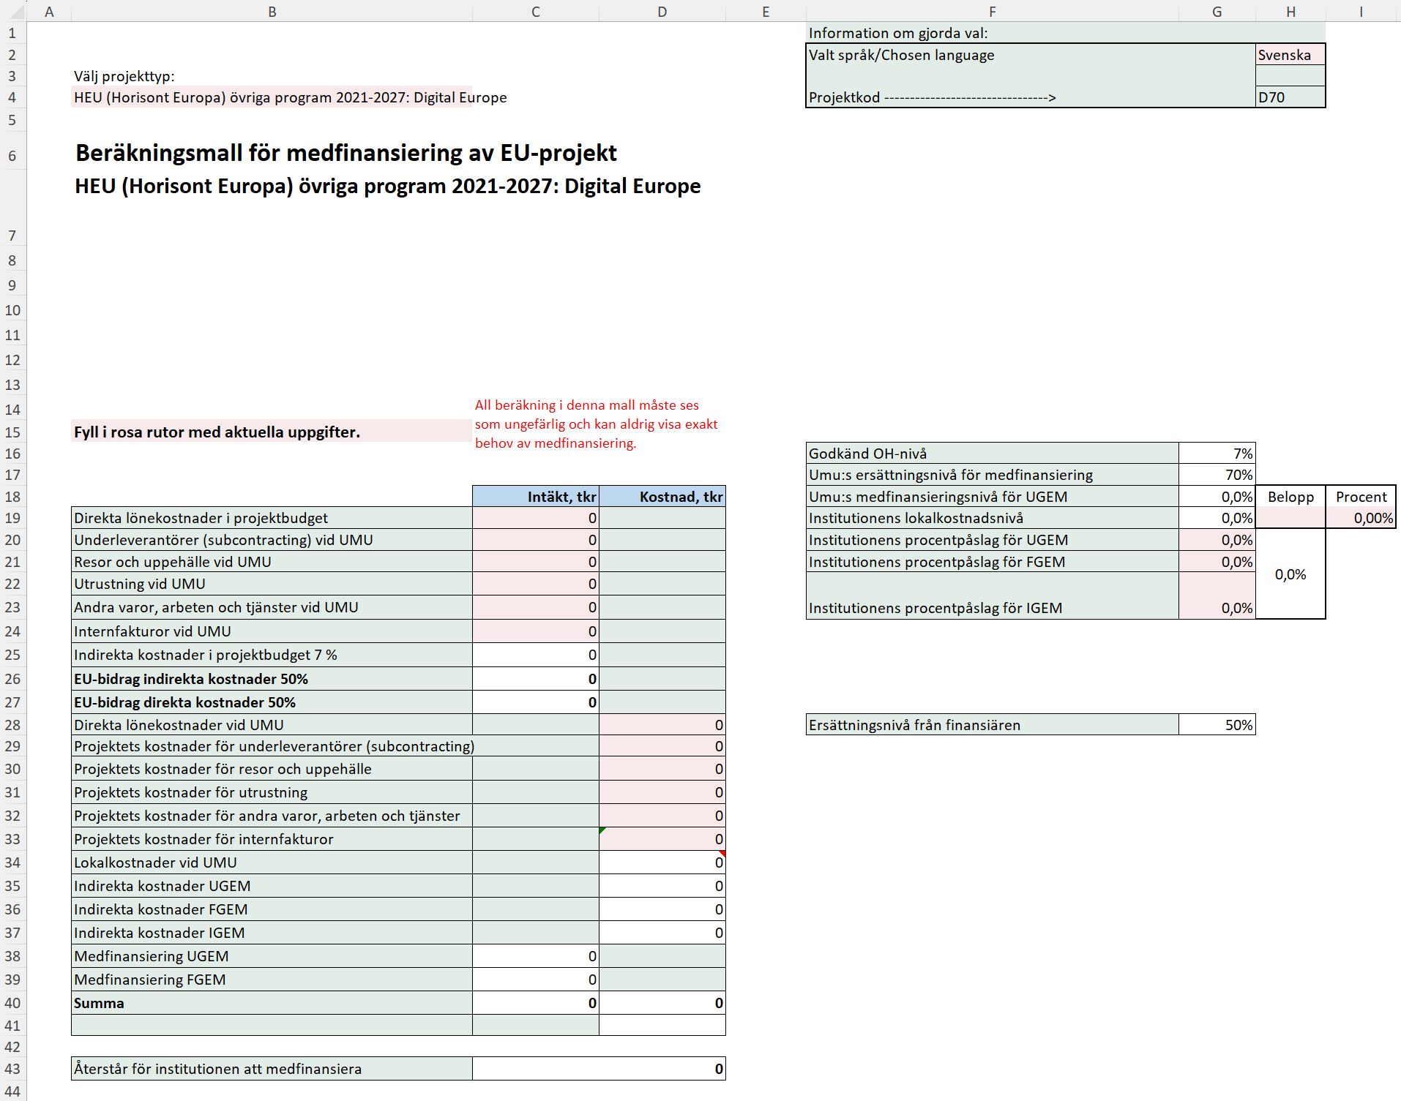
Uppdaterad 2026-05-12
Instruktion för medfinansieringmallen
I dokumentet Regler och rutiner för medfinansiering av gemensamma kostnader (FS 1.3.2-602-22) regleras när medfinansiering av universitetsgemensamma kostnader kan ske. Projekt som är del- eller fullfinansierade av EU omfattas av medfinansiering. Utöver EU:s ramprogram Horisont Europa finns det ett stort antal program för forskningsfinansiering, till exempel EU4Health, Digital Europe Programme och Internal Security Fund. Det finns även medel från Europeiska regionala utvecklingsfonden som delas ut via de olika Interreg-fonderna Interreg Aurora, Interreg Europe, Interreg Baltic Sea Region, Interreg Northern Periphery and Arctic samt Regionalfonden Övre Norrland som delfinansierar forskningsprojekt. De gemensamma kostnader som EU godkänner varierar mellan projektformerna och betalas ut som fasta procentsatser som inte följer de verkliga gemensamma kostnaderna på universitetet. Nivån på gemensamma kostnader som EU godkänner räcker därmed inte alltid till för att täcka de verkliga totala gemensamma kostnaderna på institutions-/enhetsnivå. Bidrag från EU för de indirekta kostnaderna ska täcka både gemensamma kostnader och lokaler. Modellen för delvis medfinansiering bygger på att fakultetsnivån finansierar fakultetsgemensamma och universitetsgemensamma kostnader samt institutionen de institutionsgemensamma kostnaderna, d.v.s. av de gemensamma kostnader som inte täcks av EU. Modellen bygger också på att samfinansierande part bidrar till både proportionell andel av direkta löne- och driftskostnader, samt till proportionell andel av gemensamma kostnader på samtliga nivåer.
https://www.umu.se/regelverk/styrning-planering-och-uppfoljning/regler-och-rutiner-for-medfinansiering-av-gemensamma-kostnader/

Inledning
Denna mall är tänkt att vara till hjälp vid beräkning av medfinansiering av projekt. Mallen kan hantera flera olika typer av projekt.
Det finns fyra flikar: Beräkningsmall HEU, Beräkningsmall Interreg, Beräkningsmall MSCA och Beräkningsmall övr. EU-program.
Observera att beräkningen i denna medfinansieringsmall alltid får anses som ungefärlig.
UMU:s ersättningsnivå för medfinansiering av gemensamma kostnader framgår i mallarna och du kan läsa mer om detta i dokumentet ovan "regler och rutiner för medfinansiering av gemensamma kostnader"
Fliken Beräkningsmall övr. EU-program
I denna beräkningsmall börjar du med att välja projekttyp i cell B4.
Välj därefter vilket språk du vill ha i mallen i cell H2.
Finansiärens ersättning framgår av värdet i cell G28.

Fyll därefter i de indirekta kostnader (IGEM, FGEM, UGEM) din institution har i cellerna G20-G23.De indirekta kostnaderna ska läggas in som procentsatser.
Lokalkostnader kan du fylla i som en summa eller en procentsats i H19 alternativt I19. Därefter lägger du in de direkta kostnader som uppkommer vid Umeå universitet i de rosa fälten D28-D33.
Sedan lägger du in de kostnader som du söker hos finansiären i cellerna C19-C24. När detta är gjort kan du se om projektet behöver ytterligare resurser för att täcka en eventuell medfinansiering i cell D43.

